7 девочки
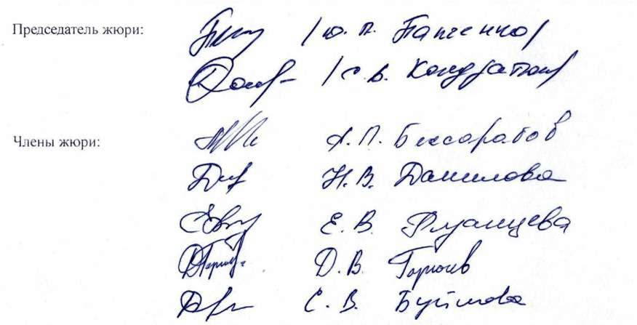
Итоговый рейтинг участников муниципального этапа всероссийской олимпиады школьников в 2020/2021 учебном году

 | Предмет олимпиады: Физическая культура
 | Дата: 13 ноября 2020 года, 14 ноября 2020 года
 | Мах.балл: 100 баллов

№ п/п | Фамилия и инициалы участника | Класс | Наименование общеобразовательной организации | Количество баллов | Статус участника | Фамилия, имя, отчество наставника (ов)
1 | Гладыш В.Д. | 7 | Муниципальное бюджетное общеобразовательное учреждение «Средняя общеобразовательная школа №17» Старооскольского городского округа | 89.42 | Победитель | Высоцкая Ирина Николаевна
2 | Щетинина А.А. | 6 | Муниципальное бюджетное общеобразовательное учреждение «Средняя общеобразовательная школа №11» г.Старый Оскол | 85.16 | Призёр | Кондратьева Наталья Николаевна
3 | Козловская К.Ю. | 7 | Муниципальное автономное общеобразовательное учреждение «Средняя общеобразовательная школа №24 с углубленным изучением отдельных предметов» Старооскольского городского округа | 80.82 | Участник | Углянский Виталий Игоревич
4 | Полякова А.А. | 7 | Муниципальное бюджетное общеобразовательное учреждение «Средняя общеобразовательная школа №16 с углубленным изучением отдельных предметов» г.Старый Оскол | 79.37 | Участник | Дементенко Сергей Игоревич
5 | Романенко В.В. | 7 | Муниципальное бюджетное общеобразовательное учреждение «Средняя общеобразовательная школа №14» имени А.М.Мамонова г.Старый Оскол | 77.23 | Участник | Котарев Алексей Иванович
6 | Терещенко С.А. | 7 | Муниципальное бюджетное общеобразовательное учреждение «Средняя общеобразовательная школа №30» г. Старый Оскол | 76.58 | Участник | Горбатовская Наталия Ивановна
7 | Черникова В.Н. | 7 | Муниципальное бюджетное общеобразовательное учреждение «Основная общеобразовательная школа №15» г.Старый Оскол | 75.88 | Участник | Данилова Надежда Викторовна

